Roues
 |  |  | S = Équipement de série A = Livrable -- (dashes) = Non livrable D = Carré noir – Compris dans le groupe d'équipements ■ = Inclus dans le groupe d'équipement □ = Inclus dans le groupe d'équipement mais évolutif * = Indique disponibilité de ce type sur plusieurs modèles.
 |  |  | 1: Groupes d'équipements livrables en option avec le modèle 1PT26. 2: Groupes d'équipements livrables en option avec le modèle 1PR26. 3: Groupes d'équipements livrables en option avec le modèle 1PS26.
Code ÉFC | Code ÉFC. de réf. seulement | Roues | Description | LT 1LT1 | LT 2LT1 | ACTIV KDZ2 | RS 2RS3
 | RSC | 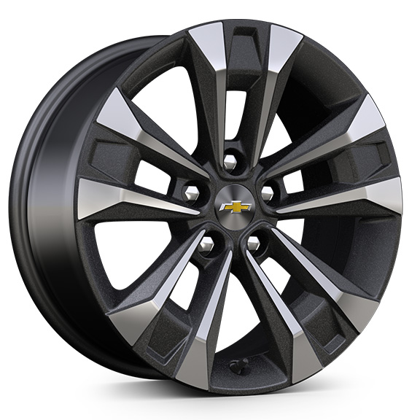 | Rouesde 17 po (43,2 cm)En aluminium fini usiné, Grazen métallisé | S | S | -- | --
RTG |  | 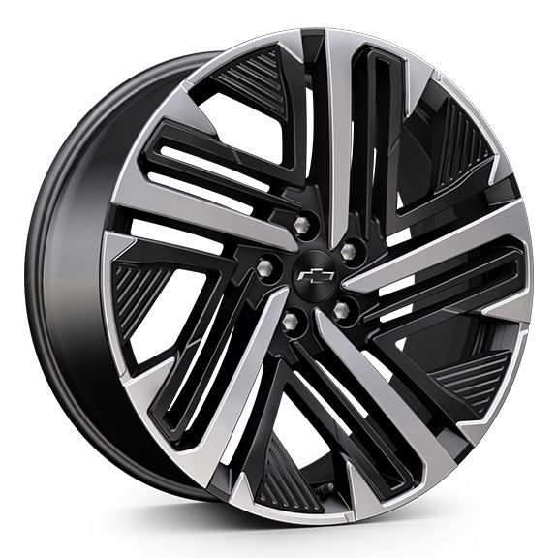 | Rouesde 20 po (50,8 cm)En aluminium, fini usiné, noir 1. Non livrable en début de production. | -- | -- | -- | A1
 | PJW | 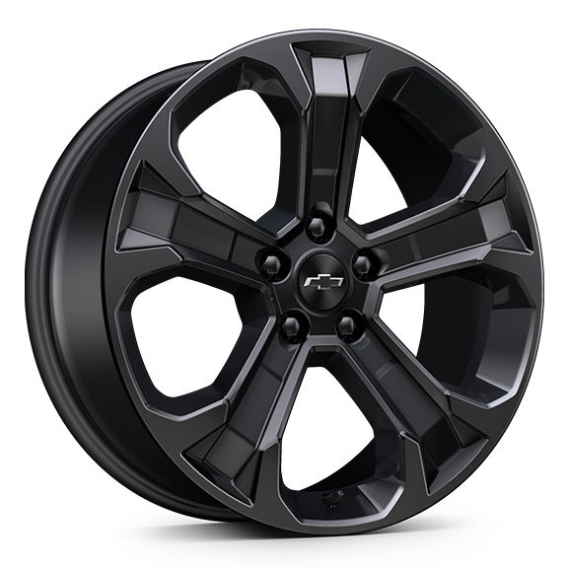 | Rouesde 19 po (48,3 cm)Aluminium peint en noir 1. Compris et livrable uniquement avec l'édition minuit (WN5). | A1 | A1 | -- | --
 | PJU | 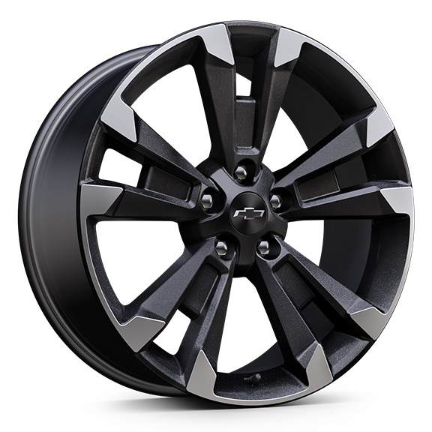 | Rouesde 19 po (48,3 cm)En aluminium fini usiné, éclair de carbone métallisé | -- | -- | -- | S
PJH |  | 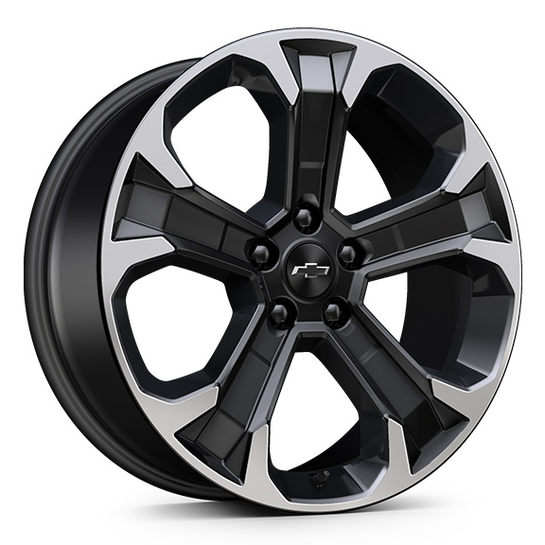 | Rouesde 19 po (48,3 cm)En aluminium, fini usiné, noir 1. Non livrable avec l'édition minuit (WN5). | A1 | A1 | -- | --
 | Q6W | 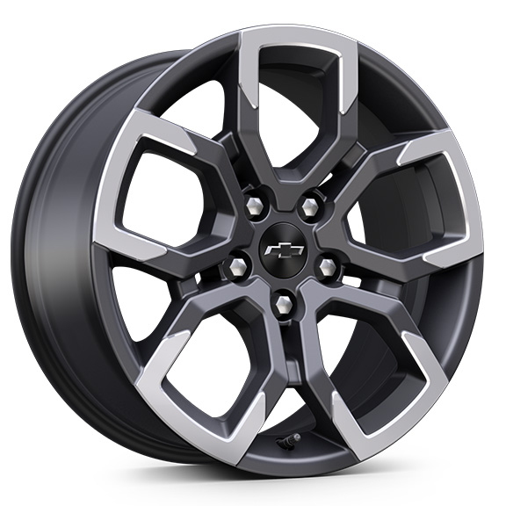 | Rouesde 17 po (43,2 cm)En aluminium, fini usiné, androïde foncé | -- | -- | S | --

